Sheet1
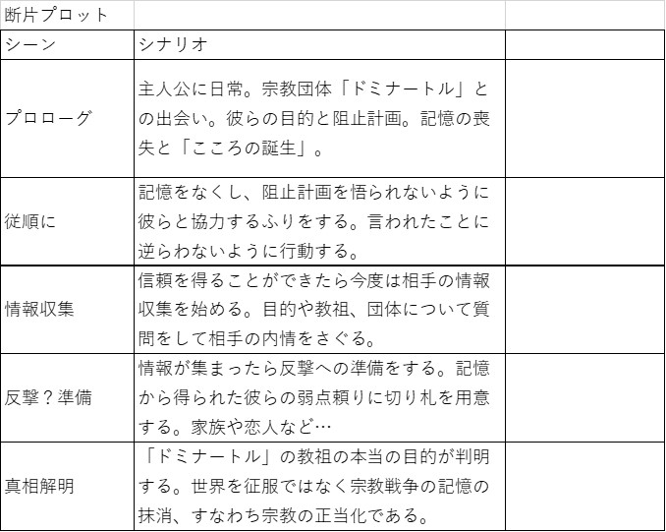
断片プロット
シーン | シナリオ
プロローグ | 主人公に日常。宗教団体「ドミナートル」との出会い。彼らの目的と阻止計画。記憶の喪失と「こころの誕生」。
従順に | 記憶をなくし、阻止計画を悟られないように彼らと協力するふりをする。言われたことに逆らわないように行動する。
情報収集 | 信頼を得ることができたら今度は相手の情報収集を始める。目的や教祖、団体について質問をして相手の内情をさぐる。
反撃？準備 | 情報が集まったら反撃への準備をする。記憶から得られた彼らの弱点頼りに切り札を用意する。家族や恋人など…
真相解明 | 「ドミナートル」の教祖の本当の目的が判明する。世界を征服ではなく宗教戦争の記憶の抹消、すなわち宗教の正当化である。

